8 Opname en verblijf aandoening
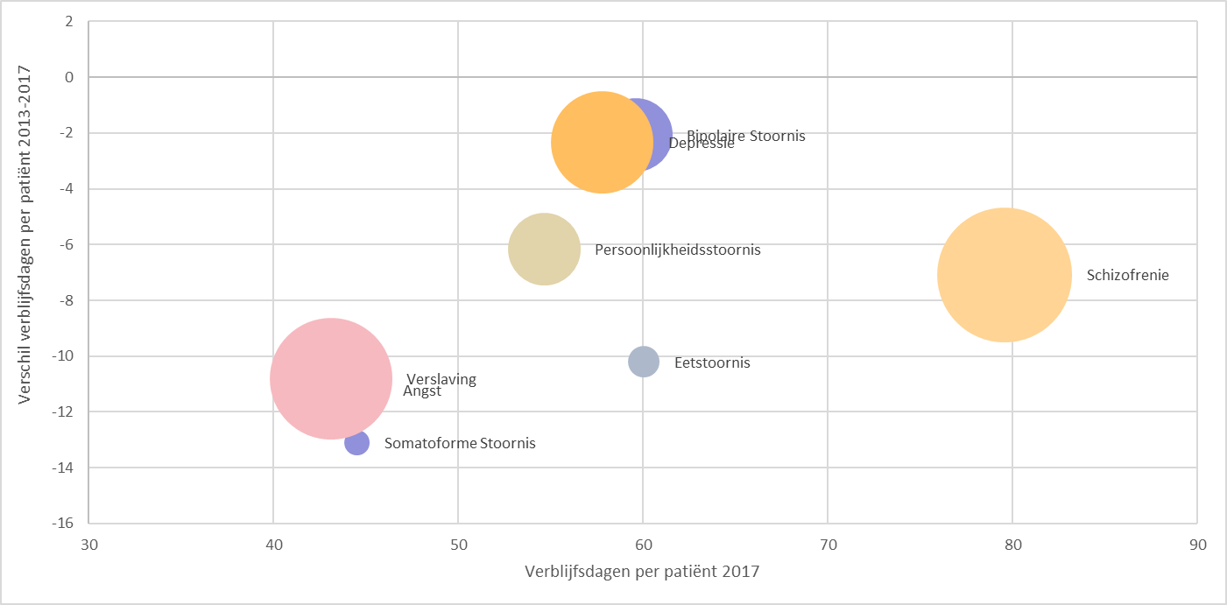
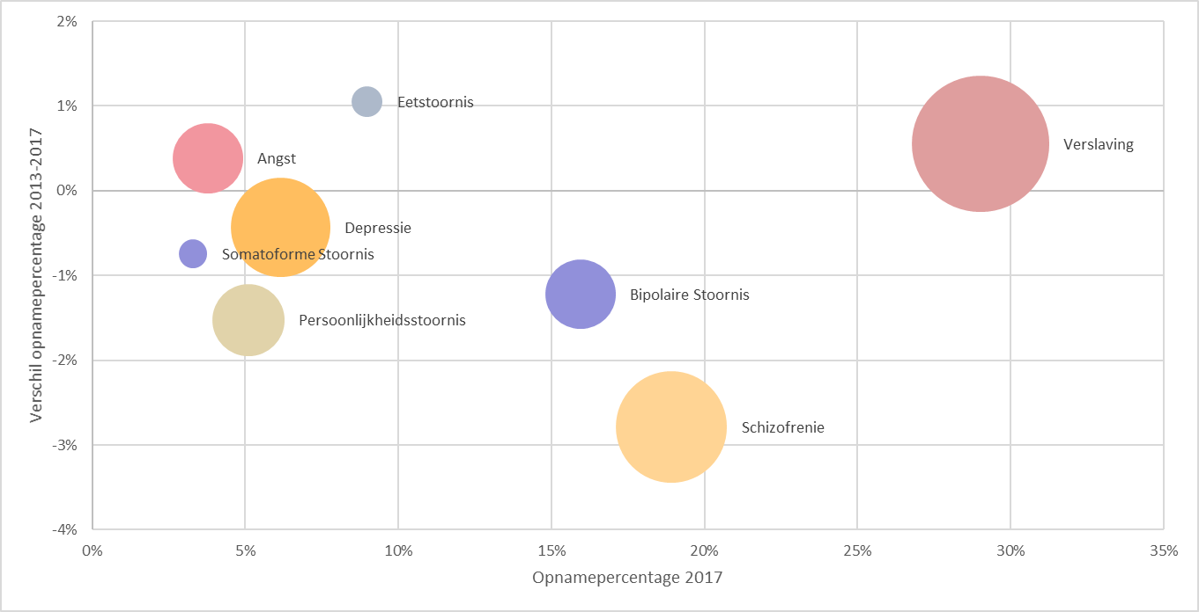
Aandoening | Opnamepercentage 2013 | Verblijfsdagen per patiënt 2013 | Opnamepercentage 2017 | Verblijfsdagen per patiënt 2017 | De figuur geeft het opnamepercentage in 2017 weer uitgezet tegen het verschil in opnamepercentage tussen 2013 en 2017.
Angst | 3.4% | 56 | 3.8% | 44 | De omvang van de bollen is representatief voor het aantal patiënten in 2017.
Bipolaire Stoornis | 17.2% | 62 | 16.0% | 60
Depressie | 6.6% | 60 | 6.2% | 58
Eetstoornis | 7.9% | 70 | 9.0% | 60
Persoonlijkheidsstoornis | 6.6% | 61 | 5.1% | 55
Schizofrenie | 21.7% | 87 | 18.9% | 80
Somatoforme Stoornis | 4.0% | 58 | 3.3% | 45
Verslaving | 28.5% | 54 | 29.0% | 43

 |  |  |  |  | De figuur geeft het aantal verblijfsdagen per patiënt in 2017 weer uitgezet tegen het verschil in het verblijfsdagen per patiënt tussen 2013 en 2017.
 |  |  |  |  | De omvang van de bollen is representatief voor het aantal patiënten in 2017.

